TDSheet
Распродажа от 24.07.2026
Ценовая группа/ Номенклатура/ Характеристика номенклатуры
 |  | Цена | Ед.

Пакеты
Пакеты с прорубными ручками
Россия
 | Пакет ПВД ВУР 20*30+0/50 мкм бирюзовый 1/50/2000 | 1.31 руб. | шт.
 | Пакет ПВД ВУР 20*30+0/50 мкм розовый 1/50/2000 | 1.31 руб. | шт.
 | Пакет ПВД ВУР 40*50+0/60 мкм красный 1/50/500 | 4.20 руб. | шт.
Нео-пак
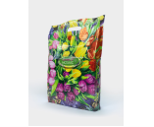 | Пакет с прорубной ручкой ПВД 38*47/60 мкм Цветочная мозайка 1/25/1000 | 12.25 руб. | шт.
Вакуумные пакеты
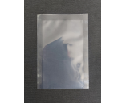 | Вакуумные пакеты 120*210/62 мкм 1/100/3600 | 1.45 руб. | шт.
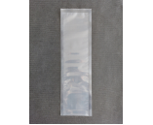 | Вакуумные пакеты 130*420/62 мкм 1/100/1500 | 3.15 руб. | шт.
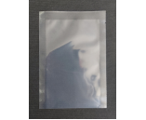 | Вакуумные пакеты 160*300/62 мкм 1/300/2500 | 2.69 руб. | шт.
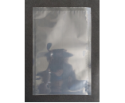 | Вакуумные пакеты 250*400/62 мкм 1/100/1000 | 5.54 руб. | шт.
 | Вакуумные пакеты 350*500/62 мкм 1/100/1100 | 10.46 руб. | шт.
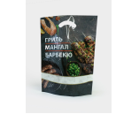 | Пакет дой-пак 26*36+6 Шашлык №1 100/800 | 17.90 руб. | шт.
Мешки для мусора
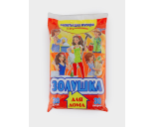 | Мешок для мусора 30 литров Золушка 30 шт. с ручками 1/50 | 54.06 руб. | шт.
 | Мешок для мусора ПВД 120 л в пластах (68*100) 40 мкм черный 1/15 | 8.36 руб. | шт.
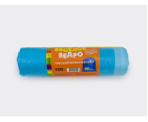 | Мешок для мусора с завязками 120 л Весёлое ведро рулон голубой 10 шт. 1/20 | 77.90 руб. | шт.
Пакеты бумажные
Пакеты бумажные с V-обр дном
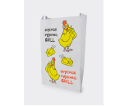 | Пакет для курицы-гриль Курочка гриль фольгир. 35*20*8 1/750 | 11.94 руб. | шт.
Пакеты бумажные с кручеными ручками
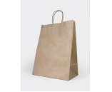 | Пакет бумажный 45*35*15 с кручеными ручками 1/50/200 | 14.48 руб. | шт.
Пакеты бумажные с прямоугольным дном
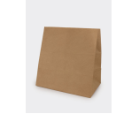 | Пакет бумажный 34*32*20 с прямоугольным дном 1/50/500 | 6.23 руб. | шт.
Пакеты для шин
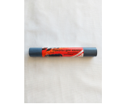 | Пакет для шин ПНД 110*120 20 мкм СЕРЫЙ рулон 4 шт 1/60 | 53.94 руб. | шт.
Пакеты п/п со скотчем
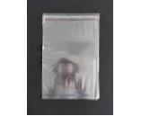 | Пакет п/п со скотчем 20*30+3/30 мкм 1/50/1000 | 1.86 руб. | шт.
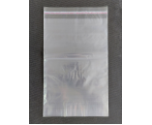 | Пакет п/п со скотчем 32*48+4/30 1/50/1000 | 4.26 руб. | шт.
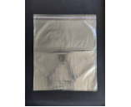 | Пакет п/п со скотчем 42*48+4/30 1/50/1000 | 5.12 руб. | шт.
Пакеты с бегунком ПВД
 | Пакет ПВД с бегунком 10*15 60 мкм 1/50/1500 | 4.00 руб. | шт.
Пакеты с замком (zip lock)
 | Пакет с замком 200*300 1/100/1000/3000 | 1.89 руб. | шт.
Пленка упаковочная
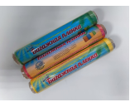 | Пленка Багажная 290мм*70 метров Ассорти 1/12 | 101.25 руб. | шт.
Посуда одноразовая
Стаканы, чашки кофейные
 | Стакан бумажный 300 мл под коктейль 1/50/800 | 5.06 руб. | шт.
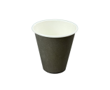 | Стакан бумажный 350 мл ЧЕРНЫЙ 1/50/1000 | 3.84 руб. | шт.
Тарелки
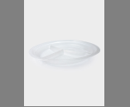 | Тарелка 3-секц. Д205 прозрачная Ф 1/50/2000 | 4.87 руб. | шт.
Барные аксессуары
 | Трубочка д/коктейля 24 см 5 мм черные (в инд.упаковке) 250 шт. 1/20 | 140.88 руб. | уп.
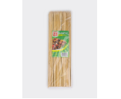 | Шампур деревянный 30 см 100шт 1/100 | 37.70 руб. | уп.
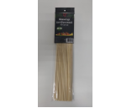 | Шампур деревянный 40см*4мм 50шт 1/100 | 58.19 руб. | уп.
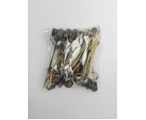 | Шпажки бамбук "Завиток" 9 см 100 шт. 1/40 | 192.77 руб. | уп.
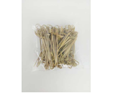 | Шпажки бамбук "Узелок" 9 см 100 шт. 1/40 | 144.27 руб. | уп.
Бутылки
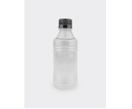 | Бутылка п/п с крышкой 0,25 литр 1/200 | 8.91 руб. | шт.
Контейнеры
 | Контейнер квадратный 375 мл 120*120*50 с крышкой прозрачный 1/50/1000 | 5.82 руб. | шт.
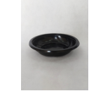 | Контейнер ПР-СК-192х40 черный 1/180 | 9.13 руб. | шт.
Корексы
 | Корекс КС Кр-500 1/700 | 5.32 руб. | шт.
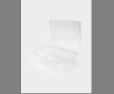 | Корекс ПК-2135 2300 мл (194*184*93) 1/140/280 | 17.24 руб. | шт.
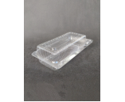 | Корекс РК-19ВМТ 224х117х65 (ПК-2108) 1/240/480 | 8.94 руб. | шт.
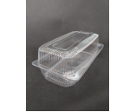 | Корекс РК-35(Т)(М) 207*102*82 1/280 | 12.45 руб. | шт.
Лотки, ланч-боксы
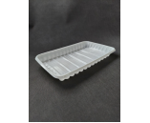 | Лоток PР №3 (1000гр.) белый 1/100/1300 | 2.89 руб. | шт.
Тортницы
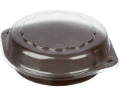 | Тортница Т-140 круглая d-153, h- 27 1/540 | 19.84 руб. | шт.
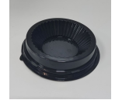 | Упаковка для маффина Пр-Т-85 дно 1/780 | 3.39 руб. | шт.
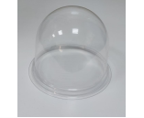 | Упаковка для маффина Пр-Т-85 крышка 1/390 | 7.81 руб. | шт.
Скотч (клейкая лента)
Стандартный скотч
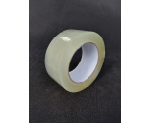 | Скотч 48*132м прозрачный Аюрпак 43 мкм 1/48 | 78.35 руб. | шт.
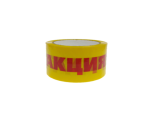 | Скотч 50*66/45 мкм Акция! 1/6/36 | 98.06 руб. | шт.
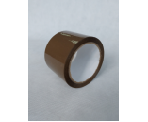 | Скотч 72*66 коричневый Аюрпак 1/48 | 55.49 руб. | шт.
Перчатки, верхонки
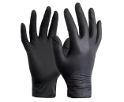 | Перчатки виниловые 50 пар в коробке, неопудренные, S чёрные 1/10 | 281.75 руб. | шт.
Термоэтикетка
 | Термоэтикетка 20*30 (1800 эт)1/63 | 66.40 руб. | шт.
Бумажная продукция
Туалетная бумага
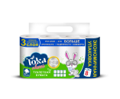 | Бумага туалетная "LOKA Classic" 3-х сл. 8 шт. (17 м) 1/8 | 130.85 руб. | шт.
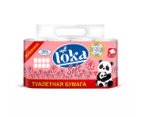 | Бумага туалетная "LOKA soft" 2-х сл. 8 шт. (26 м) 1/8 | 151.57 руб. | шт.
Бытовая химия
 | Спрей от комаров и мошек ВИТАСОЛ 100 мл гвоздика, ваниль 1/24 | 74.75 руб. | шт.
Канцелярские товары
Канц.принадлежности
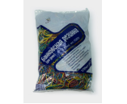 | Резинка д/денег 1 кг mix 1/20 | 476.33 руб. | шт.
Хозяйственные товары
Губки и салфетки
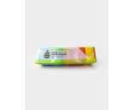 | Губка для посуды Пятиминутка-10 макси 1/20 | 78.84 руб. | шт.
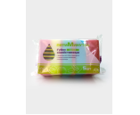 | Губка для посуды Пятиминутка-5 макси 1/36 | 39.27 руб. | шт.
Средства индивидуальной защиты
 | Бахилы Одноразовые "Прочные" 3,2 гр.за пару 50 шт. 1/80 | 49.81 руб. | шт.
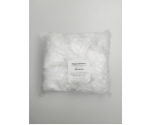 | Нарукавники ПНД 100 шт. белые 1/30 | 120.77 руб. | шт.
Скатерти
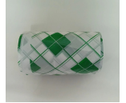 | Скатерть ПНД 110*180 3 шт в упаковке Золушка Зеленая клетка 1/80 | 48.38 руб. | шт.
 | Скатерть ПНД 110*180 3 шт в упаковке Золушка Лоза 1/80 | 48.38 руб. | шт.
Ценники
Ценники для этикет-пистолета, лента
 | Лента Цена 40*50 желтая большая (350 эт.) мини 1/5/100 | 81.34 руб. | шт.
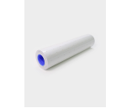 | Лента для этикет-пистолета 21,5*12 белая (700 эт.). 1/10/270 | 20.65 руб. | шт.
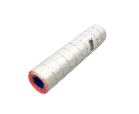 | Лента для этикет-пистолета 22*12 мм красная волна (700 эт.) 1/10/270 | 29.05 руб. | шт.
яНЕ ИСПОЛЬЗУЕМ
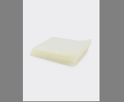 | Вакуумные пакеты 480*700/95 мкм 1/50/200 | 23.52 руб. | шт.

